7.dens_tilap
Densidade | Taxa
A | 4.9
A | 4.1
A | 10.7
A | 8.4
A | 5.8
A | 9.1
A | 6.8
B | 2.3
B | 6.8
B | 5.6
B | 7.1
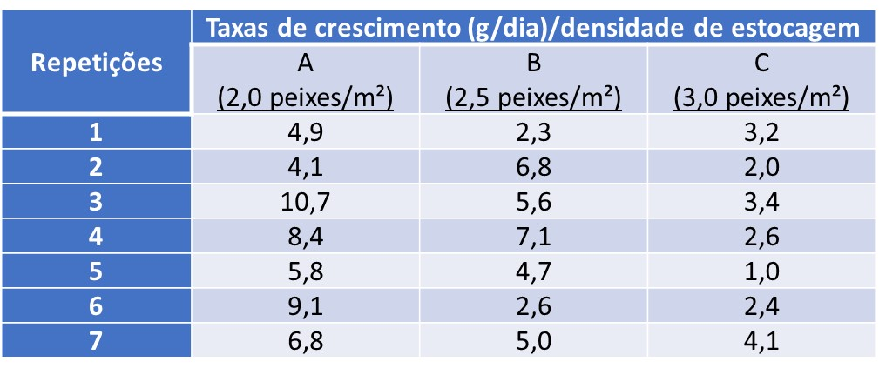
B | 4.7
B | 2.6
B | 5
C | 3.2
C | 2
C | 3.4
C | 2.6
C | 1
C | 2.4
C | 4.1

